Departamento
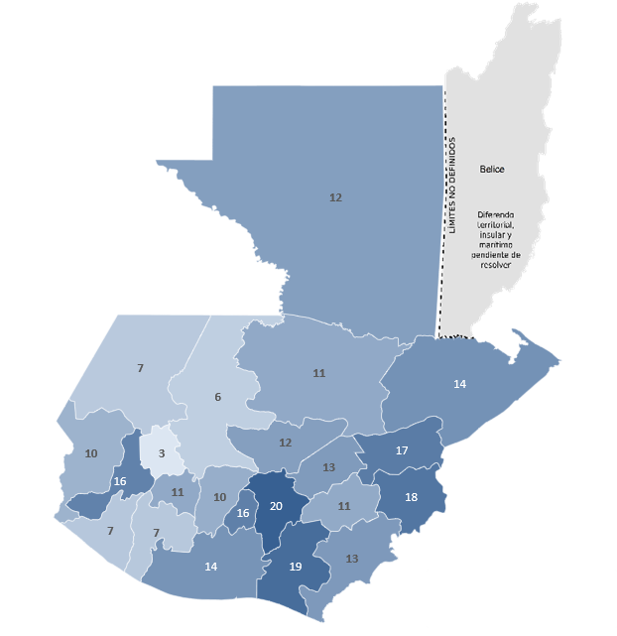
Este gráfico no está disponible en su versión de Excel. Si edita esta forma o guarda el libro en un formato de archivo diferente, el gráfico no se podrá utilizar.
3.4.1 Tasa de mortalidad atribuida a las enfermedades respiratorias crónicas, desagregado por departamento
Departamento | 2022 | 2023
Alta Verapaz | 8.69 | 11
Baja Verapaz | 11.58 | 12
Chimaltenango | 10.3 | 10
Chiquimula | 23.63 | 18
El Progreso | 17.25 | 13
Escuintla | 13.88 | 14
Guatemala | 17.18 | 20
Huehuetenango | 6.55 | 7
Izabal | 18.81 | 14
Jalapa | 9.38 | 11
Jutiapa | 11.67 | 13
Peten | 12.34 | 12
Quetzaltenango | 14.76 | 16
Quiche | 6.73 | 6
Retalhuleu | 7.59 | 7
Sacatepequez | 19.06 | 16
San Marcos | 7.61 | 10
Santa Rosa | 11.77 | 19
Solola | 10.94 | 11
Suchitepequez | 5.72 | 7
Totonicapan | 5.38 | 3
Zacapa | 23.1 | 17

FUENTE: Estadísticas vitales INE

